bank_details
Required Information | Fill in
账户开户名： Bank Account Name: | 周鈺娟 CHOU YU CHUAN
开户行： Bank Name: | 台新國際商業銀行 八德分行 Taishin International Bank Bade Branch
账户号： Bank Account Number: | 21031000268297
开户行地址： Bank Address: | 桃園縣八德市介壽路一段９９１號 No. 991, Section 1, Jieshou Road, Bade DistrictTaoyuan City, 334
银行swift code Bank Swift Code: | TSIBTWTP
电子邮箱： Email: | rabbit530520@gmail.com
联系人姓名 contact name | 周鈺娟
联系电话： Contact Number: | +886 989738494
地址： Address: | 桃園市八德區福豐北街23號 No. 23, Fufeng North Street, Bade DistrictTaoyuan City, 334
邮编： Postal Code: | 33442
身份证号码： Identification Card Number (for freelance only)： | F226718210

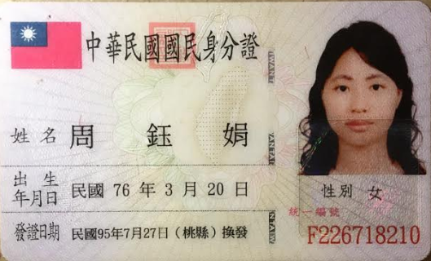 身份证电子档 Copy of Identification Card (for freelance only)

